注册公司基础信息
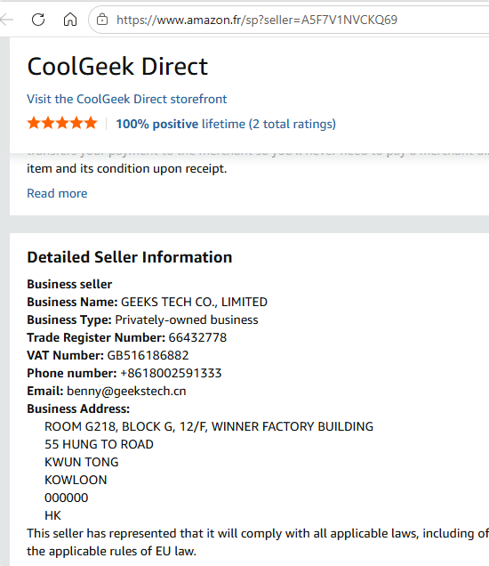
欧洲EPR申请表European EPR Application Form
注册项目 Register for the programme |  |  |  |  | 填表注意事项
*请选择您的服务 Please select your service |  | WEEE | 电池法Battery | 包装法Packaging
 |  | WEEE | 电池法Battery | 包装法Packaging | 1.请按照注册主体填写申请表，一个主体填写一张表； 2.请在左侧注册项目栏，勾选服务国家并勾选服务项目，勾选完毕后请仔细检查，避免遗漏或错误； 3.请填写完整填写此表，包括注册公司基础信息+各国信息表； 4.所有*或备注必填项请必须填写完整。 重要提醒： 1.荷兰WEEE、电池法项目需要保证同一代理商进行注册，否则将影响下证； 2.由于瑞典所有项目的注册官网都是一个，且是用邮箱验证码登录的，请不要在不同的代理商处注册瑞典不同项目，否则会影响下证。 所有信息请务必仔细核对确认无误后提交，避免因信息遗漏或错误，影响注册信息提交。
 |  | WEEE | 电池法Battery | 包装法Packaging
 |  | WEEE | 电池法Battery | 包装法Packaging
 |  | WEEE | 电池法Battery | 包装法Packaging
 |  | WEEE | 电池法Battery | 包装法Packaging
 |  | WEEE | 电池法Battery | 包装法Packaging
 |  | WEEE | 电池法Battery | 包装法Packaging
 |  | WEEE | 电池法Battery | 包装法Packaging
基本信息 Basic Information
*公司中文名称 Company name （in Chinese） | GEEKS TECH CO., LIMITED |  | *公司英文名称 Company name (in English) | GEEKS TECH CO., LIMITED |  | *城市City 如：Shenzhen | HONGKONG
*公司中文地址 Company address (in Chinese) 与营业执照一致 | ROOM G218, BLOCK G, 12/F, WINNER FACTORY BUILDING 55 HUNG TO ROAD KWUN TONG KOWLOON 000000 HK |  | *公司英文地址 Company address(in English) | ROOM G218, BLOCK G, 12/F, WINNER FACTORY BUILDING 55 HUNG TO ROAD KWUN TONG KOWLOON |  | *邮编Postcode | 000000
*统一社会信用代码/ 营业执照号 Registration Number | 66432778 |  | 公司注册地VAT号/VAT number * (欧盟公司必填 )
*企业类型 Type of business 例：有限责任 根据公司实际类型填写 | 有限公司、股份有限公司
*销售方式 Sales methods
法人及联系人信息 legal entity and contact person
*法人信息 Legal Representative | *法人中文姓名 Chinese name | 门晓媛 |  | *法人英文姓名 English name 先名后姓，中间用空格分开 | Xiaoyuan Men | *法人性别 Gender
 | *法人证件类型 Type of ID | 居民身份证DNI |  | *证件号码 ID number | 110221198102254429
*联系人信息 Contact Person | *联系人英语姓名/English name * 如：San Zhang （名在前 姓在后） | Xiaoyuan Men |  | *常用联系电话 Contact number 号码前面加国家编号 | 8618002591333 | *常用联系邮箱 Contact email 不能与其它公司申请EPR的邮箱一致 | benny@geekstech.cn
平台信息（跨境电商平台卖家必填）
电商平台店铺链接 Shop link 可看到公司信息的平台链接 | https://www.amazon.fr/sp?seller=A5F7V1NVCKQ69
店铺后台截图 Shop screenshot 如果链接无法访问，请提供后台信息截图，例如TEMU平台
后台地址与营业执照地址是否一致？ （不一致需解释原因)

西班牙
西班牙WEEE产品信息 WEEE Product information
*产品售卖方式 Método de venta de productos |  |  | *所售电子电器设备来源 Origen de equipos electrónicos y eléctricos
西班牙WEEE回收设备类别参考 Categoría de equipos de reciclaje de RAEE españoles | *产品类别Categoría de producto （类别可以下拉列表选择） (categories can be selected from a drop-down list) | 产品名称（中英文） Nombre del producto (chino e inglés) | *对应的品牌 Marca correspondiente | *单边最大尺寸 Tamaño máximo de un solo lado | 产品链接 Enlaces de productos
 | 热交换器Aparatos de intercambio de temperatura

西班牙电池法产品信息 Battery information
1. 公司业务活动的信息 Información sobre la actividad de la empresa
生产者类型 TIPO DE PRODUCTOR A ELEGIR 右侧选择一个合适的选项 |  | 4.在其他欧盟国家或第三国设立的公司通过远程销售Venta de PILAS, ACUMULADORES y/o BATERÍAS a distancia estando establecido en otro Estado UE o Tercer País.
*销售方式 TÉCNICA DE VENTA A ELEGIR 右侧选择一个合适的选项
2. 注册电池/蓄电池产品信息 CATEGORIAS Y SUBCATEGORIAS DE PILAS, ACUMULADORES Y BATERÍAS PUESTAS EN EL MERCADO ESPAÑOL (Categorías y subcategorías de pilas, acumuladores y baterías incluidas en el RD 106/2008, de 1 de febrero de pilas y baterías)
*电池、蓄电池和电池组的类别和子类别 Categorias y subcategorias de pilas, acumuladores y baterías 建议注册售卖的所有电池类别 （参考右方【电池分类】） |  | *年预估投放到市场的数量 Uds puestas en el mercado (Estimación) | *年预估投放到市场的公斤数 Kilos puestos en el mercado(Estimación) 有公式 | 个/单位重量 Uni/Peso (g/克) | 用途 Uso (下方选择家用或专业) | 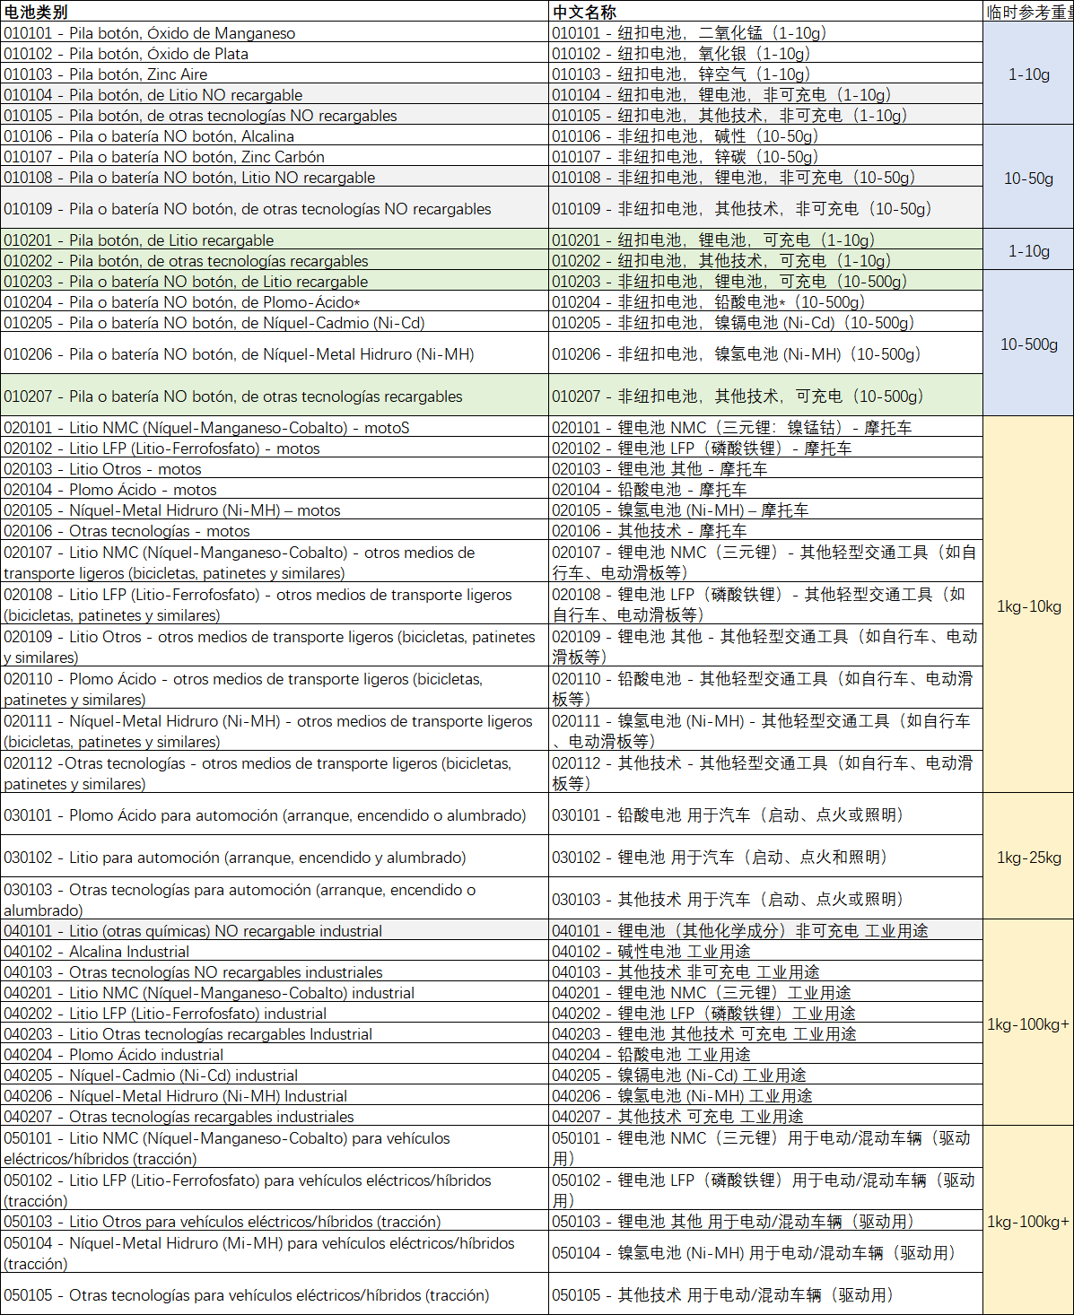
 |  |  | 0
 |  |  | 0
 |  |  | 0
 |  |  | 0
 |  |  | 0
西班牙《包装法》 (Envases ligeros y papel-cartón)申请资料表
*行业范围 （参考右图，填序号） | 46
*公司何时开始向西班牙市场销售（如不想补申报，建议填写今年） | 2026-2027 |  |  |  |  | 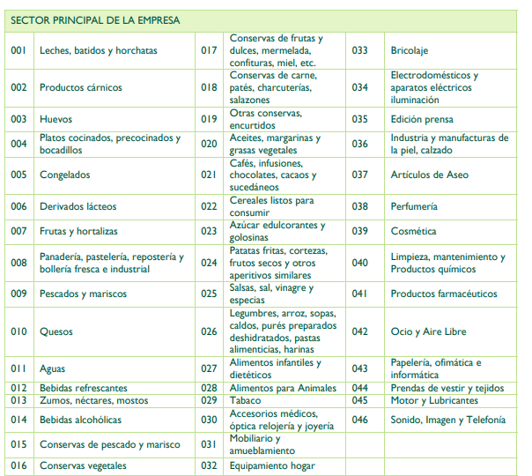 | 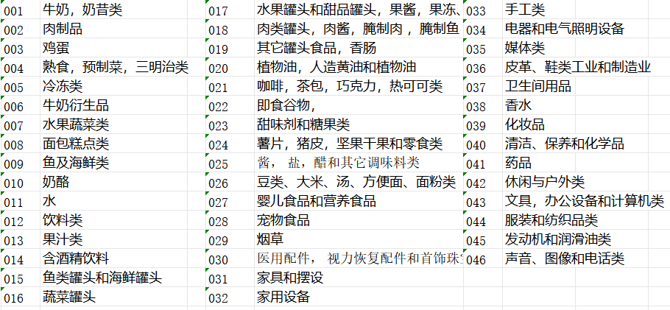
注册产品信息
包装品牌名称 | *包装材质 | *包装类型 | 是否需要超出标准套餐？ | *需要申请的超出部分材料 | *需要申请的超出部分重量KG（额外收费）
COOLGEEK | 纸/纸板（Paper/Cardboard） | 纸箱/彩盒（Carton） | 否 | 无 | 无

